Hoja1
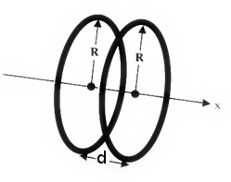
Cálculos anexos para EM-6724
 | Datos constructivos del EM-6724
 |  | https://tecnoedu.com/Pasco/EM6724.php
 |  | N | 500 | vueltas
 |  | I | 0.5 | A
 |  | ri | 0.1006 | m
 |  | re | 0.1137 | m
 |  | R | 0.10715 | m
 |  | d | 0.10715 | m
 |  | uo | 1.2566370614E-06 | H/m
 |  | x | 0 | m | distancia al centro de simetría del eje

 | Fórmula genérica para calcular la intensidad de campo sobre el eje de simetría de dos bobinas planas paralelas
 | La aeparación entre bobinas puede o no ser igual al radio, y la expresión sirve para cualquier punto del eje x

 |  | B pto medio sobre el eje | 2.10E-03 | T
 |  |  | 20.98 | Gauss

 | Fórmula abreviada para el punto x=0 y disposición de Helmholtz (Radio = separación entre bobinas)

 |  |  |  | ¡ATENTO! ESTA FORMULA NO ES DE VALIDEZ GENERAL

 |  | B abrev | 2.10E-03 | T
 |  |  | 20.98 | Gauss

